月菜單
宜蘭縣壯圍鄉壯圍國中 110年12月份 葷食 菜單

日期 | 星期 | 主食 | 副食 |  |  | 湯 | 水果/乳品 | 熱量 (大卡) | 全穀 雜糧類 (份) | 豆魚 蛋肉類 (份) | 蔬菜類 (份) | 油脂類 (份) | 水果類 (份) | 乳品類 (份) | 鈣 含量 (mg)
12/01 | 三 | 特餐 | 台式鹹粥 | 梅干肉片 | 葷青菜 | 刈包 | 水果 | 804 | 6.0 | 2.3 | 1.9 | 2.3 | 1.0 | 0.0 | 106
12/02 | 四 | 白飯 | 炸豬排 | 洋芋肉末 | 葷青菜 | 結頭菜魚丸湯 |  | 814 | 6.8 | 2.2 | 1.7 | 2.9 | 0.0 | 0.0 | 111
12/03 | 五 | 白飯 | 東坡豆腐 | 茶葉蛋 | 白菜滷 | 銀耳雪蓮子湯 | 優酪乳 | 811 | 6.0 | 2.3 | 1.4 | 2.4 | 0.0 | 0.5 | 395
12/06 | 一 | 白飯 | 蒜泥肉片 | 螞蟻上樹 | 葷青菜 | 金茸蛋花湯 | 水果 | 858 | 6.4 | 2.6 | 1.7 | 2.5 | 1.0 | 0.0 | 94
12/07 | 二 | 糙米飯 | 三杯雞丁 | 洋蔥蝦仁炒蛋 | 葷青菜 | 肉骨茶湯 |  | 832 | 6.0 | 3.2 | 2.2 | 2.6 | 0.0 | 0.0 | 142
12/08 | 三 | 特餐 | 干丁炸醬麵 | 蔥燒排骨 | 葷青菜 | 玉米大骨湯 | 水果 | 823 | 5.5 | 3.0 | 1.6 | 2.5 | 1.0 | 0.0 | 262
12/09 | 四 | 五穀飯 | 海苔魚球 | 海根肉絲 | 葷青菜 | 味噌豆腐湯 |  | 778 | 6.1 | 2.4 | 1.8 | 2.8 | 0.0 | 0.0 | 214
12/10 | 五 | 白飯 | 海結滷豆干 | 木須炒蛋 | 雙色花椰 | 綠豆湯 | 鮮奶 | 851 | 6.8 | 2.0 | 1.5 | 2.5 | 0.0 | 0.5 | 597
12/13 | 一 | 白飯 | 家鄉肉燥 | 西滷肉 | 葷青菜 | 海結排骨湯 | 水果 | 847 | 6.0 | 2.6 | 2.2 | 2.6 | 1.0 | 0.0 | 141
12/14 | 二 | 白飯 | 蒜香魚片 | 五彩干絲 | 葷青菜 | 刈菜雞湯 |  | 822 | 6.0 | 3.4 | 1.9 | 2.2 | 0.0 | 0.0 | 213
12/15 | 三 | 特餐 | 什錦粿仔湯 | 京都排骨 | 葷青菜 | 肉包 | 水果 | 791 | 5.5 | 2.7 | 1.4 | 2.4 | 1.0 | 0.0 | 111
12/16 | 四 | 紫米飯 | 義式炸雞 | 彩繪黃金魚蛋 | 葷青菜 | 酸辣湯 |  | 833 | 6.0 | 3.0 | 2.3 | 2.9 | 0.0 | 0.0 | 146
12/17 | 五 | 白飯 | 蘿蔔燒油腐 | 生香菇蒸蛋 | 田園時蔬 | 紅豆湯圓湯 | 優酪乳 | 866 | 7.1 | 2.1 | 1.3 | 2.3 | 0.0 | 0.5 | 391
12/20 | 一 | 白飯 | 蘑菇豬柳 | 鮮菇綠椰菜 | 葷青菜 | 海芽蛋花湯 | 水果 | 812 | 6.0 | 2.1 | 2.3 | 2.6 | 1.0 | 0.0 | 158
12/21 | 二 | 糙米飯 | 麻油雞 | 壽喜燒 | 葷青菜 | 黃瓜油豆腐湯 |  | 803 | 6.0 | 2.8 | 2.4 | 2.5 | 0.0 | 0.0 | 150
12/22 | 三 | 特餐 | 茄汁肉醬筆尖麵 | 卡啦雞排 | 葷青菜 | 玉米濃湯 | 水果 | 794 | 6.0 | 2.0 | 1.5 | 2.8 | 1.0 | 0.0 | 109
12/23 | 四 | 五穀飯 | 豆瓣魚丁 | 玉菜干片 | 葷青菜 | 赤肉湯 |  | 856 | 6.0 | 3.7 | 2.0 | 2.4 | 0.0 | 0.0 | 273
12/24 | 五 | 白飯 | 紅燒豆包 | 洋蔥炒蛋 | 金菇三絲 | 黑糖地瓜粉圓湯 | 鮮奶 | 907 | 7.1 | 2.5 | 1.4 | 2.5 | 0.0 | 0.5 | 292
12/27 | 一 | 白飯 | 三寶肉燥 | 雲耳玉菜 | 葷青菜 | 美味鮮菇湯 | 水果 | 857 | 6.0 | 2.8 | 2.0 | 2.6 | 1.0 | 0.0 | 162
12/28 | 二 | 糙米飯 | 五香雞翅 | 珍珠三色 | 葷青菜 | 冬瓜排骨湯 |  | 763 | 6.1 | 2.4 | 1.9 | 2.4 | 0.0 | 0.0 | 103
12/29 | 三 | 特餐 | 肉羹飯 | 椒鹽旗魚排 | 葷青菜 | 綜合滷味 | 水果 | 882 | 6.3 | 2.8 | 1.8 | 2.8 | 1.0 | 0.0 | 164
12/30 | 四 | 紫米飯 | 豉汁排骨 | 熱炒三鮮 | 葷青菜 | 紫菜蛋花湯 |  | 774 | 6.2 | 2.3 | 2.0 | 2.6 | 0.0 | 0.0 | 102
營養小知識-『認識食物六大類』
乳品篇-乳品高鈣擔當，成長好骨氣
乳品類對身體益處 |  |  |  |  | 每日早晚1杯奶，天天攝取2份乳品類 |  |  | 盡量避免選擇調味乳及含糖乳品類
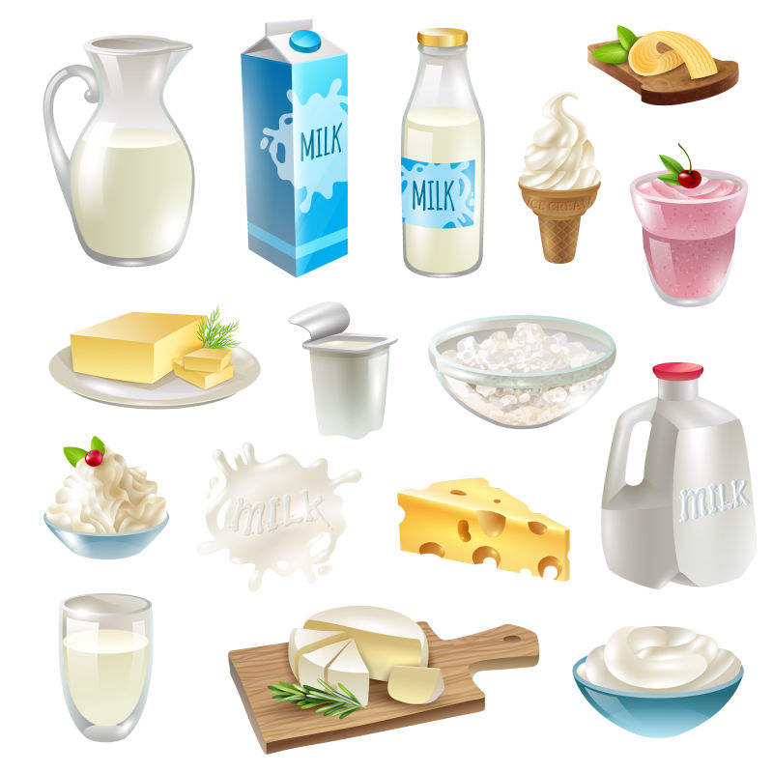
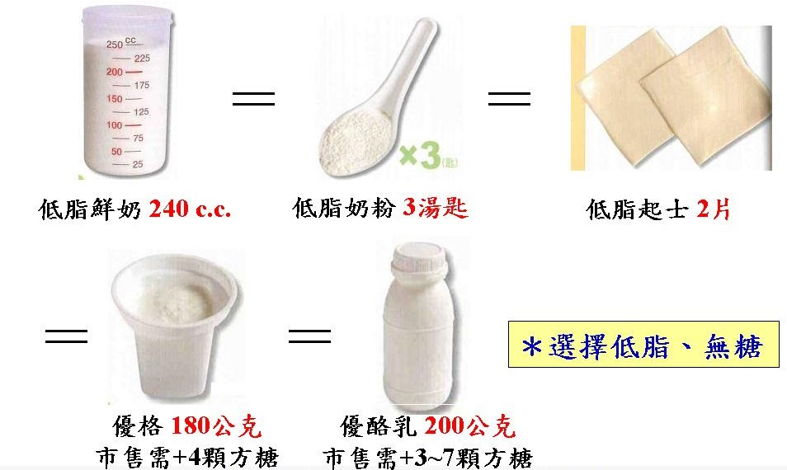
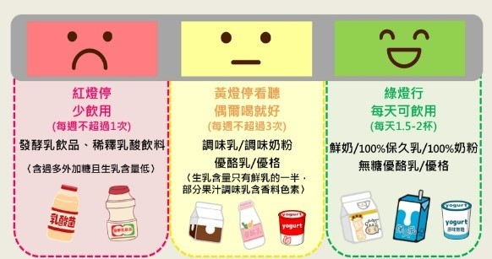
 |  |  | ˙有豐富鈣質，促進骨骼健康，
 |  |  | 是骨骼和牙齒構成的主要成分。
 |  |  | ˙牛乳中的蛋白質易被人體吸收
 |  |  | ˙乳糖及維生素D，幫助鈣質吸收。
 |  |  | ˙富含蛋白質幫助肌肉生長。
 |  |  | ˙選擇有小牛貼紙『鮮乳標章』

資料來源：董氏基金會食品營養專區-每天2份奶 |  |  |  |  | 資料來源：Donna-六大類食物替換-奶類 |  |  | 資料來源：董氏基金會食品營養專區

